Pasaporte - HC
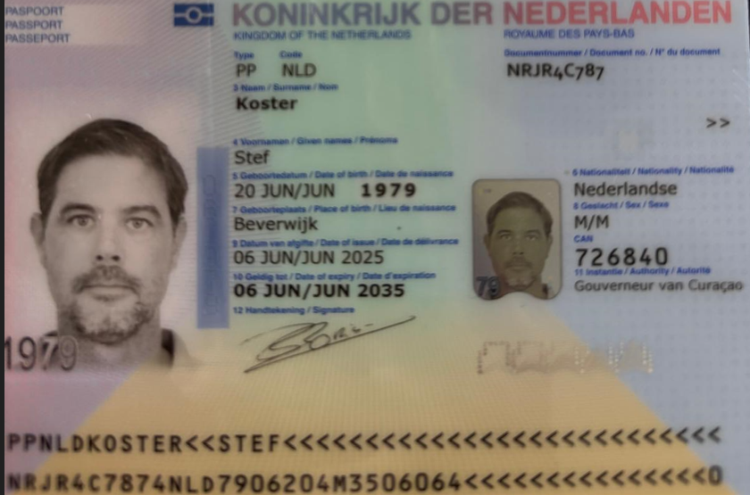

Nombre
Nombre
Apellido
Apellido de casada
Género: .
Pasaporte
Fecha de nacimiento
Edad
Estado civil
Dirección
Nacionalidad y domicilio:
Email:
Teléfono
Profesión
RH
Seguro
Peso
Altura
Idioma
Estadia:

Confirmación de



